Planilha1
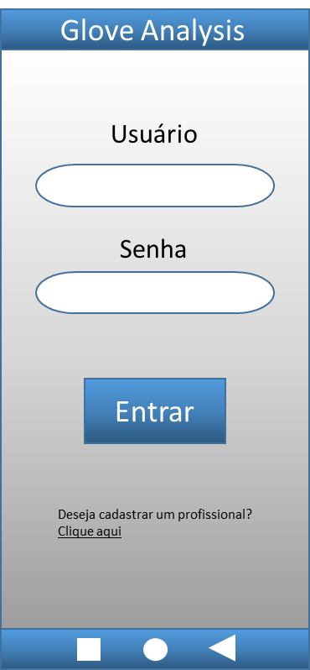
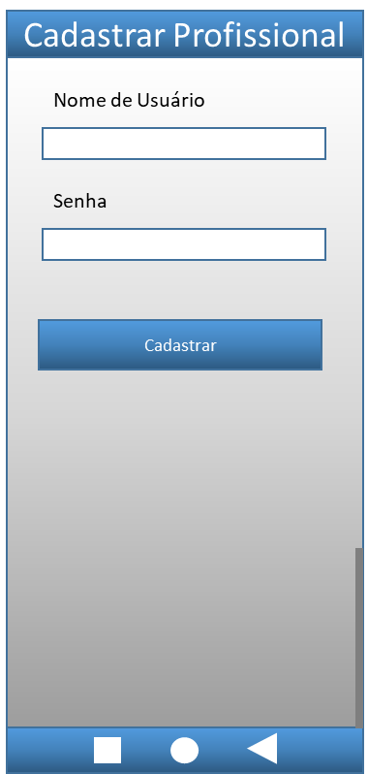
Campos variáveis |  | Resultado
Usuario | Senha
a | Ret12@l0J | Erro 1x001 - Usuário necessita de no mínimo de 3 caracteres
"__________" | Ret12@l0J | Erro 1x002 - Usuário não pode ser VAZIO (NULL)
aaaa.bbb | Ret12@l0J | Erro 1x003 - Se usuário já possuí registro no Banco de Dados
a aa bbb | Ret12@l0J | Erro 1x004 - Usuário não pode conter espaço em branco
aaaaaaaa | Ret12@l0J | Erro 1x005 - Usuário não pode conter todos os caracteres iguais
>aa*a+a! | Ret12@l0J | Erro 1x006 - Usuário não aceita caracteres especiais, além de - ou .
123456789 | Ret12@l0J | Erro 1x007 - Usuário não pode conter mais de 8 caracteres
luiza.cm | Ab123- | Erro 2x008 - Senha necessita de no mínimo de 7 caracteres
luiza.cm | "__________" | Erro 2x009 - Senha não pode ser VAZIO (NULL)
luiza.cm | Ar19@z- | Erro 2x010 - Se senha já possuí registro no Banco de Dados
luiza.cm | Ar1 z- | Erro 2x011 - Senha não pode conter espaço em branco
luiza.cm | Ar19@z-5yU* | Erro 2x012 - Senha não pode conter mais de 10 caracteres
luiza.cm | AS0ohy5 | Erro 2x013 - Senha deve possuir no mínimo um caracter especial
luiza.cm | AS&ohyF | Erro 2x014 - Senha deve possuir no mínimo um número
luiza.cm | as$oh59 | Erro 2x015 - Senha deve possuir no mínimo um letra maiúscula
luiza.cm | AY8¨6$E | Erro 2x016 - Senha deve possuir no mínimo um letra minúscula

Planilha2
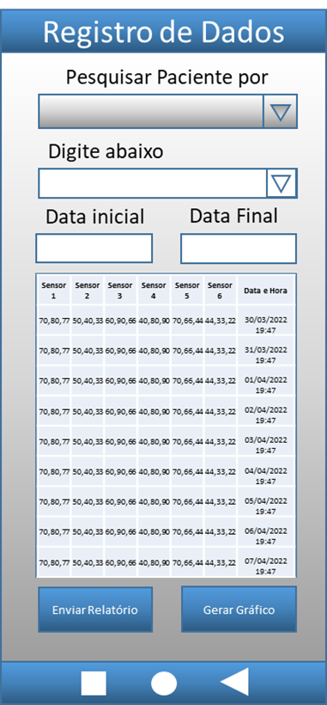
Registro de Dados |  |  |  |  | Registro de Dados |  | Data |  | Resultado
Métodos de busca por Paciente |  | Código do Paciente | Número do RG do Paciente | Nome do Paciente | E-mail do Paciente | Telefone do Paciente | Inicial | Final
Caixa de Seleção | Código do Paciente | Aouit | 37.588.964-58 | Juliana Azevedo Guimarães | lucas_angelo57@outlook.com | 15997851263 | 2020-01-05 | 2022-03-12 | Erro 2x001 - Código contém apenas números inteiros
Caixa de Seleção | Código do Paciente | 1465789 | 37.588.964-59 | Juliana Azevedo Guimarães | lucas_angelo57@outlook.com | 15997851263 | 2020-01-06 | 2022-03-13 | Erro 2x002 - Código deve possuir apenas 5 caracteres
Caixa de Seleção | Código do Paciente | "___________" | 37.588.964-60 | Juliana Azevedo Guimarães | lucas_angelo57@outlook.com | 15997851263 | 2020-01-07 | 2022-03-14 | Erro 2x003 - Código não pode ser VAZIO (NULL)
Caixa de Seleção | Número do RG do Paciente | 07895 | 00.000.000-0 | Juliana Azevedo Guimarães | lucas_angelo57@outlook.com | 15997851263 | 2020-01-08 | 2022-03-15 | Erro3x004 - RG não pode conter pontos ou traços
Caixa de Seleção | Número do RG do Paciente | 07896 | 12345678910 | Juliana Azevedo Guimarães | lucas_angelo57@outlook.com | 15997851263 | 2020-01-09 | 2022-03-16 | Erro 3x005 - RG deve possuir apenas 9 caracteres
Caixa de Seleção | Número do RG do Paciente | 07897 | "_____________" | Juliana Azevedo Guimarães | lucas_angelo57@outlook.com | 15997851263 | 2020-01-10 | 2022-03-17 | Erro 3x006 - RG não pode ser VAZIO (NULL)
Caixa de Seleção | Número do RG do Paciente | 07898 | 123ABC789 | Juliana Azevedo Guimarães | lucas_angelo57@outlook.com | 15997851263 | 2020-01-11 | 2022-03-18 | Erro 3x007 - Código contém apenas números inteiros
Caixa de Seleção | Nome do Paciente | 07899 | 37.588.964-60 | "_________________________" | lucas_angelo57@outlook.com | 15997851263 | 2020-01-12 | 2022-03-19 | Erro 4x008 - Nome não pode ser VAZIO (NULL)
Caixa de Seleção | Nome do Paciente | 07900 | 37.588.964-61 | Usuário ... | lucas_angelo57@outlook.com | 15997851263 | 2020-01-13 | 2022-03-20 | Erro 4x009 - Nome pode possuir até 40 caracteres
Caixa de Seleção | Nome do Paciente | 07901 | 37.588.964-62 | Usuário | lucas_angelo57@outlook.com | 15997851263 | 2020-01-14 | 2022-03-21 | Erro 4x010 - Nome pode conter acentuação
Caixa de Seleção | Nome do Paciente | 07902 | 37.588.964-63 | Usuário do Paciente | lucas_angelo57@outlook.com | 15997851263 | 2020-01-15 | 2022-03-22 | Erro 4x011 - Nome pode conter espaços em branco
Caixa de Seleção | Nome do Paciente | 07903 | 37.588.964-64 | Usuário do Paciente | lucas_angelo57@outlook.com | 15997851263 | 2020-01-16 | 2022-03-23 | Erro 4x0012 - Nome pode conter maiúsculas e minúsculas
Caixa de Seleção | Nome do Paciente | 07904 | 37.588.964-65 | Usºár|o d- Pacient& | lucas_angelo57@outlook.com | 15997851263 | 2020-01-17 | 2022-03-24 | Erro 4x0013 - Nome não pode conter caracteres especiais
Caixa de Seleção | Nome do Paciente | 07905 | 37.588.964-66 | U8uári0 d0 Pa2ien7e | lucas_angelo57@outlook.com | 15997851263 | 2020-01-18 | 2022-03-25 | Erro 4x0014 - Nome não pode conter números
Caixa de Seleção | E-mail do Paciente | 07906 | 37.588.964-67 | Juliana Azevedo Guimarães | xxxx.xxxx@hotmail.com | 15997851263 | 2020-01-19 | 2022-03-26 | Erro 5x0015 - Email deve conter um dóminio
Caixa de Seleção | E-mail do Paciente | 07907 | 37.588.964-68 | Juliana Azevedo Guimarães | "_____________________" | 15997851263 | 2020-01-20 | 2022-03-27 | Erro 5x0016 - Email não pode ser VAZIO (NULL)
Caixa de Seleção | E-mail do Paciente | 07908 | 37.588.964-69 | Juliana Azevedo Guimarães | ...xxxxx_xxx@outlook.com | 15997851263 | 2020-01-21 | 2022-03-28 | Erro 5x0017 - Email pode possuir até 50 caracteres
Caixa de Seleção | E-mail do Paciente | 07909 | 37.588.964-70 | Juliana Azevedo Guimarães | ...xxxxx xxx@outl ok.com | 15997851263 | 2020-01-22 | 2022-03-29 | Erro 5x0018 - Email não pode conter espaços em branco
Caixa de Seleção | E-mail do Paciente | 07910 | 37.588.964-71 | Juliana Azevedo Guimarães | ...xxxxx_xxxx.outlook.com | 15997851263 | 2020-01-23 | 2022-03-30 | Erro 5x0019 - Email por obrigatoriedade deve ter "@", caractere de marcação
Caixa de Seleção | Telefone do Paciente | 07911 | 37.588.964-72 | Juliana Azevedo Guimarães | lucas_angelo57@outlook.com | "_______________" | 2020-01-24 | 2022-03-31 | Erro 6x0020 - Telefone não pode ser VAZIO (NULL)
Caixa de Seleção | Telefone do Paciente | 07912 | 37.588.964-73 | Juliana Azevedo Guimarães | lucas_angelo57@outlook.com | 99999999999 | 2020-01-25 | 2022-04-01 | Erro 6x0021 - Telefone deve possuir 11 caracteres
Caixa de Seleção | Telefone do Paciente | 07913 | 37.588.964-74 | Juliana Azevedo Guimarães | lucas_angelo57@outlook.com | 99 99999 9999 | 2020-01-26 | 2022-04-02 | Erro 6x0022 - Telefone não pode conter espaços em branco
Caixa de Seleção | Telefone do Paciente | 07914 | 37.588.964-75 | Juliana Azevedo Guimarães | lucas_angelo57@outlook.com | 15999999999 | 2020-01-27 | 2022-04-03 | Erro 6x0023 - Telefone deve conter DDD da operadora, obrigatoriedade
Caixa de Seleção | Telefone do Paciente | 07915 | 37.588.964-76 | Juliana Azevedo Guimarães | lucas_angelo57@outlook.com | *15-999-999 | 2020-01-28 | 2022-04-04 | Erro 6x0024 - Telefone não pode conter caracteres especiais
Caixa de Seleção | Telefone do Paciente | 07916 | 37.588.964-77 | Juliana Azevedo Guimarães | lucas_angelo57@outlook.com | 15AAAA099BB | 2020-01-29 | 2022-04-05 | Erro 7x0025 - Telefone contém apenas números inteiros
Calendar | Date | 07917 | 37.588.964-78 | Juliana Azevedo Guimarães | lucas_angelo57@outlook.com | 15997851263 | 2022-04-27 | 2022-04-21 | Erro 7x0026 - Data Inicial não pode ser maior que data final
Calendar | Date | 07918 | 37.588.964-79 | Juliana Azevedo Guimarães | lucas_angelo57@outlook.com | 15997851263 | "____________" | 2022-04-27 | Erro 7x0027 - Data não aceita campo VAZIO (NULL)
Calendar | Date | 07919 | 37.588.964-80 | Juliana Azevedo Guimarães | lucas_angelo57@outlook.com | 15997851263 | 25.04.2022 | 27*04*2022 | Erro 7x0028 - Data possuí apenas caracteres especiais "/"
Calendar | Date | 07920 | 37.588.964-81 | Juliana Azevedo Guimarães | lucas_angelo57@outlook.com | 15997851263 | 2010-01-10 | /0009/19999 | Erro 7x0029 - Data deve possuir 8 a 10 caracteres
Calendar | Date | 07921 | 37.588.964-82 | Juliana Azevedo Guimarães | lucas_angelo57@outlook.com | 15997851263 | 19052001 | 2003-04-01 | Erro 7x0030 - Data segue máscara de 2 caracteres para dia e mês, e 4 para ano

